画面説明
SC_000_共通画面.xlsx
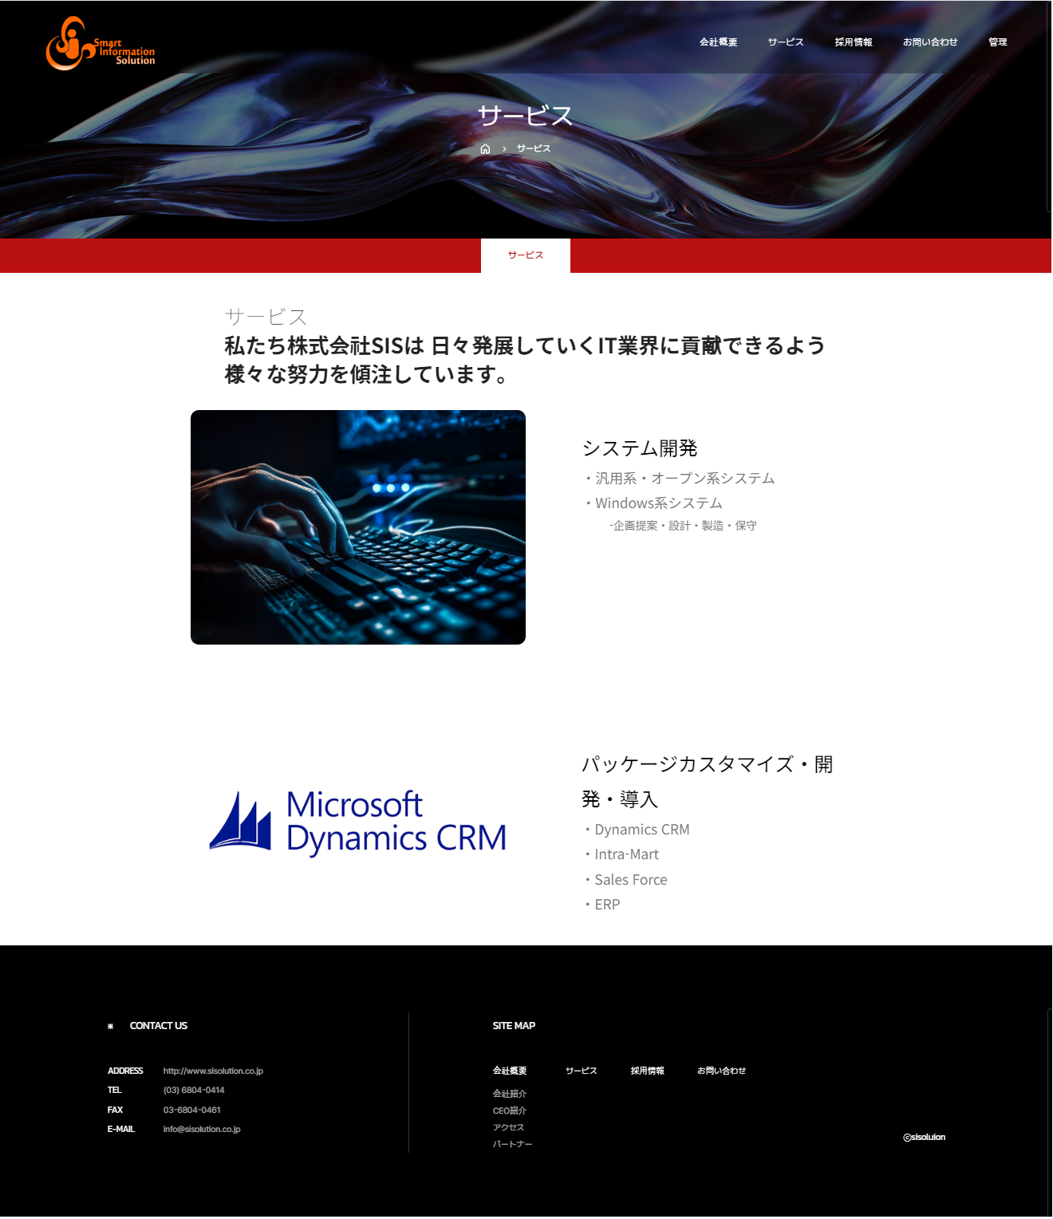 | 遷移された場所 | 画面紹介 | 操作
 | メインページ | この画面はサービスを紹介する画面です。 | 特別な操作はありません。
SC_002_会社概要_共通画面

１

２

４

３

SC_000_共通画面.xlsx

